Лист1
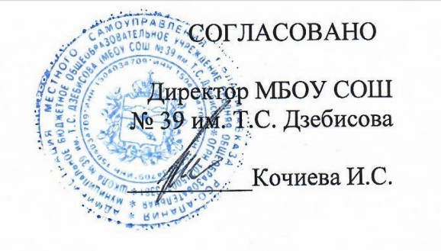
"_25_"_апреля 2022г

Примерное 2 — х недельное меню бесплатного питания учащихся 1 - 4 классов, обучающихся в первую смену, на 2021/22 уч.год
Сезон: зимне-весенний
Возрастная категория: 7 - 11 лет
№ п/п | № Рецептуры | Наименование блюда | Масса порции, г | Пищевые вещества |  |  | Энерге- Тическая ценность (ккал)
 |  |  |  | Белки, г | Жиры, г | Углеводы, г
1 | 2 | 3 | 4 | 6 | 7 | 8 | 9
День 6 | Завтрак:
 | 291/М | Плов с курицей | 150/90 | 19.11 | 19.56 | 40.69 | 415.2
 | 388/М | Напиток из шиповника | 180 | 0.48 | 0.2 | 16.74 | 70.7
 |  | Хлеб пшеничный | 40 | 3.04 | 0.4 | 19.32 | 93.0
 | 338/М | Яблоко | 100 | 0.4 | 0.4 | 9.8 | 44.4
 |  | Итого: | 560 | 23.03 | 20.56 | 86.55 | 623.4
Возрастная категория: 12 - 18 лет
День 6 | Обед:
 | 50/М | Салат из свеклы с сыром | 100 | 5.03 | 10.65 | 6.6 | 142.37
 | 88/М | Щи из свежей капусты с картофелем и сметаной, 250/5 | 255 | 2.42 | 7 | 11.49 | 118.64
 | 291/М | Плов с курицей, 180/100 | 280 | 22.30 | 22.82 | 47.47 | 484.46
 | 342/М | Компот из вишни | 200 | 0.16 | 0.04 | 15.42 | 62.68
 |  | Хлеб ржаной | 50 | 3.3 | 0.6 | 19.83 | 97.92
 |  | Хлеб пшеничный | 30 | 2.37 | 0.3 | 14.49 | 70.14
 | Итого за Обед |  | 915 | 35.58 | 41.41 | 115.3 | 976.21

